Make an API call
RANDOM USER GENERATOR

 | Lấy thông tin random user trên web
 | https://randomuser.me/
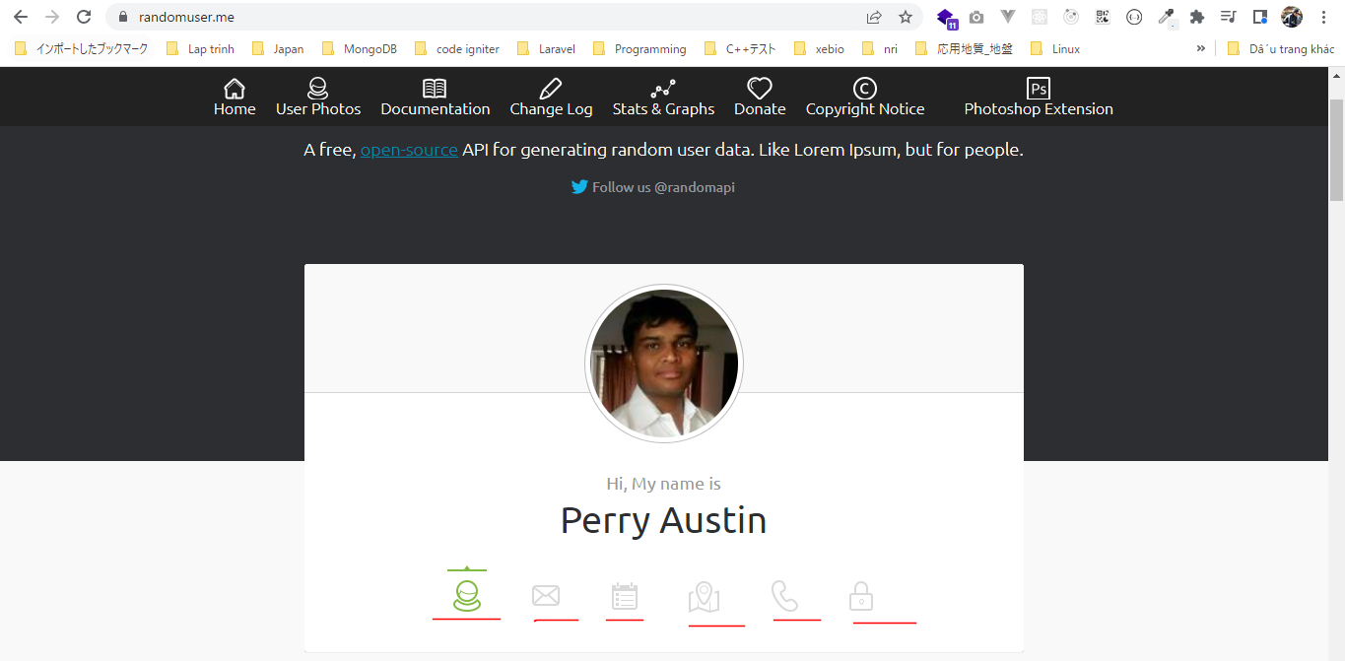

 | Lấy thông tin random user bằng api endpoint
 | https://randomuser.me/api
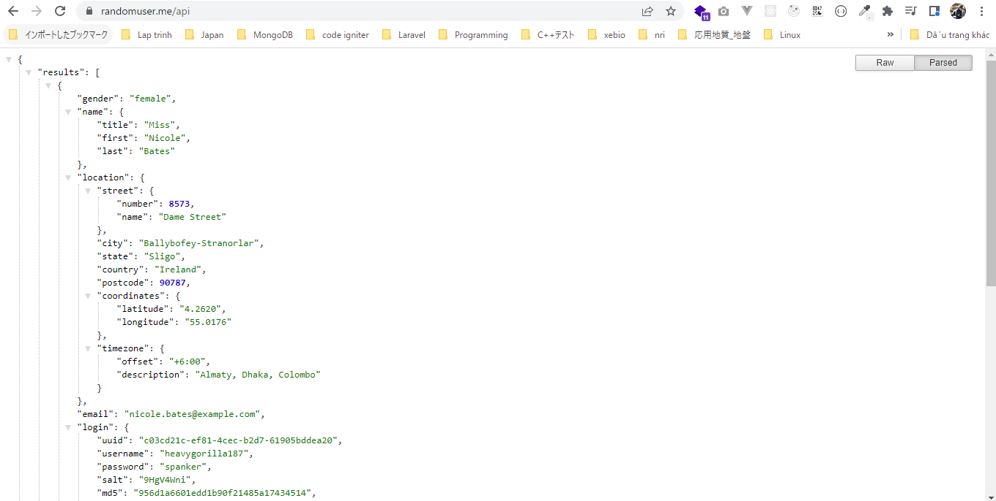

file_get_contents
 | Đọc toàn bộ nội dung của trang web

構成
 | rest-api-php
 |  | 1.api-basics
 |  |  | 1.make-an-api-call
 |  |  |  | index.php

rest-api-php\1.api-basics\1.make-an-api-call\index.php
 | <?php

 | $response = file_get_contents("https://randomuser.me/api");

 | echo $response;

Check browser

